Balance Consolidado
COCA-COLA FEMSA
ESTADO DE SITUACIÓN FINANCIERA CONSOLIDADO
Millones de pesos

Activos | Jun-20 | Dec-19 | % Var. | Pasivo y capital | Jun-20 | Dec-19 | % Var.
Activos Corrientes |  |  |  | Pasivo Corriente
Efectivo, equivalentes de efectivo y valores negociables |  |  |  | Deuda a corto plazo y documentos | 17,247 | 11,485 | 50%
 | 41,473 | 20,491 | 102% | Proveedores | 16,213 | 19,832 | -18%
Total cuentas por cobrar | 9,185 | 15,476 | -41% | Vencimiento CP del pasivo por Arrendamiento a LP | 493 | 483
Inventarios | 9,967 | 10,538 | -5% | Otros pasivos corto plazo | 24,130 | 19,210 | 26%
Otros activos circulantes | 9,833 | 10,291 | -4% | Pasivo circulante | 58,083 | 51,010 | 14%
Total activos circulantes | 70,458 | 56,796 | 24% | Pasivos no corrientes
Activos no corrientes |  |  |  | Préstamos bancarios y documentos por pagar | 74,039 | 58,492 | 27%
Propiedad, planta y equipo | 111,820 | 109,170 | 2% | Obligaciones por Arrendamiento LP | 817 | 900
Depreciación acumulada | (50,544) | (47,982) | 5% | Otros pasivos de largo plazo | 13,079 | 17,752 | -26%
Total propiedad, planta y equipo, neto | 61,276 | 61,188 | 0% | Total pasivo | 146,018 | 128,154 | 14%
Activos por Derechos de Uso | 1,225 | 1,381 | -11% | Capital
Inversión en acciones | 8,491 | 9,751 | -13% | Participación no controladora | 5,829 | 6,751 | -14%
Activos intangibles | 109,339 | 112,050 | -2% | Total participación controladora | 120,054 | 122,934 | -2%
Otros activos no circulantes | 21,112 | 16,673 | 27% | Total capital | 125,883 | 129,685 | -3%
Total activos | 271,901 | 257,839 | 5% | Total Pasivo y Capital | 271,901 | 257,839 | 5%

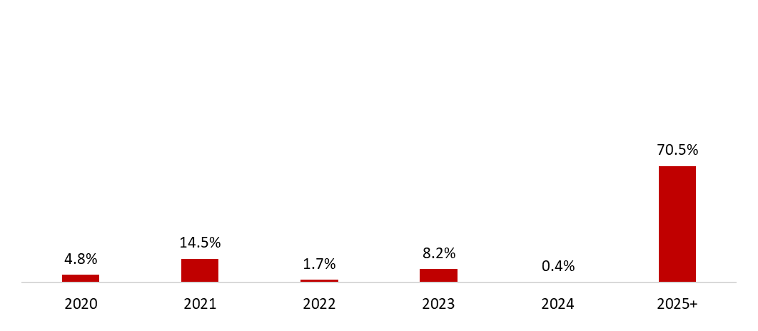
 | 30 de junio de 2020
Mezcla de la deuda | % Deuda Total (1) | % Tasa de interés variable (1) (2) | Tasa promedio | Perfil de vencimiento de deuda
Moneda
Pesos mexicanos | 68.0% | 26.6% | 7.3%
U.S. dólares | 13.2% | 0.0% | 2.8%
Pesos colombianos | 2.1% | 16.3% | 4.6%
Reales brasileños | 13.8% | 0.4% | 9.1%
Pesos uruguayos | 2.4% | 0.0% | 12.1%
Pesos argentinos | 0.6% | 0.0% | 37.7%
Deuda total | 100% | 9.7% | 7.2%
(1) Después del efecto de los swaps de monedas.
(2) Calculado sobre la ponderación de la mezcla de deuda remanente para cada año.

Razones financieras | U12M 2020 | Año 2019 | Δ%
Deuda neta incluyendo efecto de coberturas (1)(3) | 43,474 | 49,784 | -17.9%
Deuda neta incluyendo efecto de coberturas / Flujo operativo (1)(3) | 1.19 | 1.34
Flujo operativo / Gasto financiero, neto (1) | 4.18 | 6.55
Capitalización (2) | 45.7% | 37.2%
(1) Deuda neta = Deuda total - caja
(2) Deuda total / (deuda a largo plazo + capital social)
(3) Después del efecto de los swaps de monedas.

